lista do wyboru
199270 Pakiet Biologia 3
Dotyczy zwiększenia części oświatowej subwencji ogólnej z 0,4% rezerwy w roku 2020 z tytułu dofinansowania w zakresie wyposażenia w pomoce dydaktyczne niezbedna do realizacji podstawy programowej z przedmiotów przyrodniczych w publicznych szkołach podstawowych Szanowni Państwo, zapraszamy do skorzystania z bogatej oferty na wyposażenie sal szkolnych w pomoce dydaktyczne dedykowanej w ramach rezerwy oświatowej. Decydując się na wybrany produkt prosimy o wpisanie odpowiedniej ilości w kolumnie pod nazwą "Ilość". W drugim arkuszu tego pliku o nazwie "wybrane produkty - podsumowanie" automatycznie wyświetli się Państwu kalkulacja wybranych produktów. Do wniosku - załącznik nr 4, należy dołączyć wykaz pomocy dydaktycznych - załącznik nr 4a zakupionych w roku bieżącym lub planowanych do zakupienia odrębnie dla każdej szkoły i do każdego przedmiotu
Kod | Nazwa | Ilość | Cena brutto | Wartość brutto | Opis | Zdjęcie
309081 | Prasa do kwiatów | 1 | 41.90 | 41.90 | Idealny prezent dla małego botanika, dzięki któremu suszenie roślin stanie się bardzo proste. Wystarczy tylko zebrać ulubione okazy, umieścić je w prasie i zacisnąć śrubami, a następnie zrobić z nich własne kompozycje - obrazki, zakładki do książek itp. Wykonana z wysokiej jakości drewna. • wym. 17,5 x 17,5 x 2,5 cm | 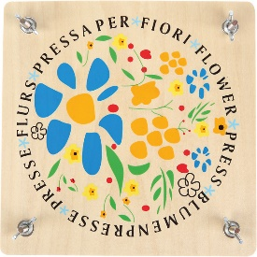
358024 | Laboratorium do hodowli kwiatów | 1 | 119.90 | 119.90 | Zestaw zawiera 3 przezroczyste rurki z trwałego tworzywa, w których można obserwować jak rozwijają się korzenie różnych roślin. • wym. pojemników 18 x 4 cm • 3 podstawy do pojemników | 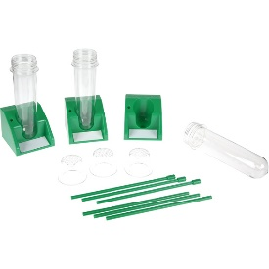
358058 | Duże magnetyczne karty - cykl życia żaby | 1 | 99.90 | 99.90 | Zestawy dużych, magnetycznych elementów przedstawiających cykl życia żaby, motyla lub roślin. Niezastąpione podczas prezentacji w klasie- wystarczy przyczepić je do tablicy magnetycznej. • 9 elem. o wym. 6 x 23 cm do 17 x 25 cm | 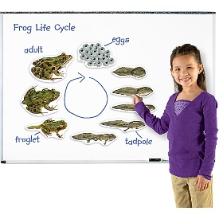
358059 | Duże magnetyczne karty - cykl życia motyla | 1 | 99.90 | 99.90 | Zestawy dużych, magnetycznych elementów przedstawiających cykl życia żaby, motyla lub roślin. Niezastąpione podczas prezentacji w klasie- wystarczy przyczepić je do tablicy magnetycznej. • 9 elem. o wym. 10,5 x 23 cm do 16,5 x 23 cm | 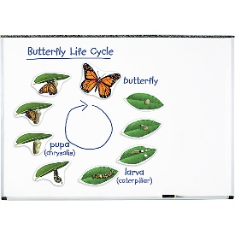
358060 | Duże magnetyczne karty - cykl życia roślin | 1 | 99.90 | 99.90 | Zestawy dużych, magnetycznych elementów przedstawiających cykl życia żaby, motyla lub roślin. Niezastąpione podczas prezentacji w klasie- wystarczy przyczepić je do tablicy magnetycznej. • 12 elem. o wym. 12,5 x 9 cm do 20 x 20 cm • jabłko 6 elem. • fasola 6 elem. | 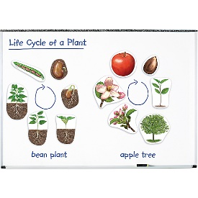
571260 | Mini mikroskop - zestaw podstawowy | 1 | 149.90 | 149.90 | Mini mikroskop do codziennego użytku w pracowni biologicznej. Zasilany za pomocą baterii (2 x AA, brak w zestawie). Wyposażony w podwójny system oświetlenia próbek: światłem naturalnym (za pomocą przestawnego zwierciadła) oraz światłem sztucznym (pochodzącym ze specjalnej lampy). Okular 20x. Obiektywy: 15x, 30x, 60x. Powiększenie 300x, 600x, 1200x. W zestawie: # skalpel # szpatułka # pęseta # mieszadełko # 4 fiolki na odczynnikami # probówka z nakrętką # szalka Petriego # pipeta # 18 etykiet szkiełek # 2 małe fiolki z barwnikiem # szkło powiększające # kubek z miarką # zestaw 5 preparatów i 18 pustych szkiełek # wym. 9 x 13 x 23 cm # walizka o wym. 28 x 11,5 x 26 cm • produkt wymaga baterii (nie ma w zestawie) | 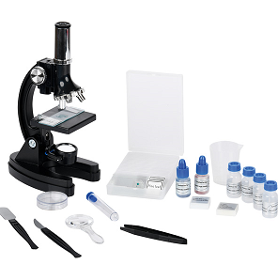
514008 | Lupa z rączką 3 w 1 | 1 | 1.90 | 1.90 | Lupa 3 w 1 to praktyczny przyrząd do obserwacji roślin, owadów czy małych żyjątek. Z jednej strony lupa posiada śr. 30 mm i powiększenie 3x a druga strona o śr. 13 mm i powiększenie 6x. • dł. 7,5 cm | 
571017 | Komórka roślinna | 1 | 199.90 | 199.90 | • wykonana z PCV • wym. 30 x 20 x 51 cm | 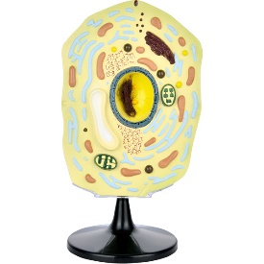
571018 | Komórka zwierzęca | 1 | 299.90 | 299.90 | • wykonana z PCV • wym. 30 x 20 x 51 cm | 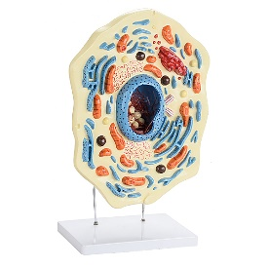
571102 | Szkielet zatopiony w pleksi - jaszczurka | 1 | 199.90 | 199.90 | Naturalne szkielety zwierząt (jaszczurka, królik, gołąb, ryba, ropucha) umieszczone w wytrzymałej pleksi w celu ochrony przed kurzem i uszkodzeniami mechanicznymi. Szkielety są przydatną pomocą dydaktyczną ułatwiającą realizację programu z zakresu biologii obowiązującego na różnych poziomach nauczania. Pozwalają nauczycielom na zaprezentowanie uczniom przystosowań budowy kośćca zwierzęcia np. do sposobu poruszania się. Uczniowie, którzy mieli szansę obejrzeć preparaty z łatwością zapamiętają także charakterystyczne cechy budowy szkieletowej. Pomoce pozwalają na bliską obserwację zatopionych w nich obiektów pod każdym kątem, są też niezwykle trwałe, przejrzyste i estetycznie wykonane. W preparatach oznaczono za pomocą numerów najważniejsze elementy szkieletów. Dołączona legenda zawiera nazwy zaznaczonych elementów w języku angielskim. • wym. 16,5 x 6 x 2,5 cm. | 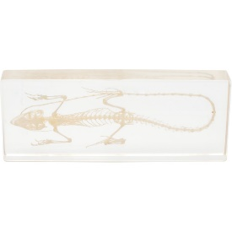
571103 | Szkielet zatopiony w pleksi - ryba | 1 | 199.90 | 199.90 | Naturalne szkielety zwierząt (jaszczurka, królik, gołąb, ryba, ropucha) umieszczone w wytrzymałej pleksi w celu ochrony przed kurzem i uszkodzeniami mechanicznymi. Szkielety są przydatną pomocą dydaktyczną ułatwiającą realizację programu z zakresu biologii obowiązującego na różnych poziomach nauczania. Pozwalają nauczycielom na zaprezentowanie uczniom przystosowań budowy kośćca zwierzęcia np. do sposobu poruszania się. Uczniowie, którzy mieli szansę obejrzeć preparaty z łatwością zapamiętają także charakterystyczne cechy budowy szkieletowej. Pomoce pozwalają na bliską obserwację zatopionych w nich obiektów pod każdym kątem, są też niezwykle trwałe, przejrzyste i estetycznie wykonane. W preparatach oznaczono za pomocą numerów najważniejsze elementy szkieletów. Dołączona legenda zawiera nazwy zaznaczonych elementów w języku angielskim. • wym. 19,8 x 8,6 x 3,8 cm. | 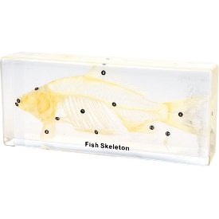
571104 | Szkielet zatopiony w pleksi - żaba | 1 | 159.90 | 159.90 | Naturalne szkielety zwierząt (jaszczurka, królik, gołąb, ryba, ropucha) umieszczone w wytrzymałej pleksi w celu ochrony przed kurzem i uszkodzeniami mechanicznymi. Szkielety są przydatną pomocą dydaktyczną ułatwiającą realizację programu z zakresu biologii obowiązującego na różnych poziomach nauczania. Pozwalają nauczycielom na zaprezentowanie uczniom przystosowań budowy kośćca zwierzęcia np. do sposobu poruszania się. Uczniowie, którzy mieli szansę obejrzeć preparaty z łatwością zapamiętają także charakterystyczne cechy budowy szkieletowej. Pomoce pozwalają na bliską obserwację zatopionych w nich obiektów pod każdym kątem, są też niezwykle trwałe, przejrzyste i estetycznie wykonane. W preparatach oznaczono za pomocą numerów najważniejsze elementy szkieletów. Dołączona legenda zawiera nazwy zaznaczonych elementów w języku angielskim. • wym. 14 x 9,6 x 3,4 cm. | 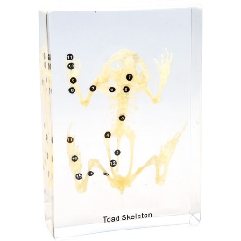
571105 | Szkielet zatopiony w pleksi - królik | 1 | 299.90 | 299.90 | Naturalne szkielety zwierząt (jaszczurka, królik, gołąb, ryba, ropucha) umieszczone w wytrzymałej pleksi w celu ochrony przed kurzem i uszkodzeniami mechanicznymi. Szkielety są przydatną pomocą dydaktyczną ułatwiającą realizację programu z zakresu biologii obowiązującego na różnych poziomach nauczania. Pozwalają nauczycielom na zaprezentowanie uczniom przystosowań budowy kośćca zwierzęcia np. do sposobu poruszania się. Uczniowie, którzy mieli szansę obejrzeć preparaty z łatwością zapamiętają także charakterystyczne cechy budowy szkieletowej. Pomoce pozwalają na bliską obserwację zatopionych w nich obiektów pod każdym kątem, są też niezwykle trwałe, przejrzyste i estetycznie wykonane. W preparatach oznaczono za pomocą numerów najważniejsze elementy szkieletów. Dołączona legenda zawiera nazwy zaznaczonych elementów w języku angielskim. • wym. 19,8 x 8,2 x 4 cm. | 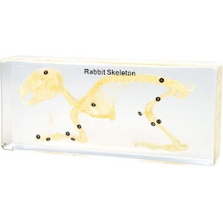
571106 | Szkielet zatopiony w pleksi - gołąb | 1 | 459.90 | 459.90 | Naturalne szkielety zwierząt (jaszczurka, królik, gołąb, ryba, ropucha) umieszczone w wytrzymałej pleksi w celu ochrony przed kurzem i uszkodzeniami mechanicznymi. Szkielety są przydatną pomocą dydaktyczną ułatwiającą realizację programu z zakresu biologii obowiązującego na różnych poziomach nauczania. Pozwalają nauczycielom na zaprezentowanie uczniom przystosowań budowy kośćca zwierzęcia np. do sposobu poruszania się. Uczniowie, którzy mieli szansę obejrzeć preparaty z łatwością zapamiętają także charakterystyczne cechy budowy szkieletowej. Pomoce pozwalają na bliską obserwację zatopionych w nich obiektów pod każdym kątem, są też niezwykle trwałe, przejrzyste i estetycznie wykonane. W preparatach oznaczono za pomocą numerów najważniejsze elementy szkieletów. Dołączona legenda zawiera nazwy zaznaczonych elementów w języku angielskim. • wym. 17,8 x 14 x 7 cm. | 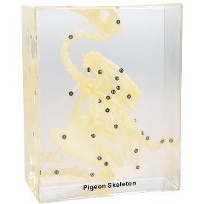
571113 | Zestaw preparatów mikroskopowych - co żyje w kropli wody | 1 | 99.90 | 99.90 | Zestawy preparatów mikroskopowych na szkiełkach o wym. 7,6 x 2,5 x 0,1 cm. Zestaw zawiera 10 preparatów: • Okrzemki (różne formy) • Euglena zielona • Oczlik, cały • Wrotek wodny (Rotifera), cały • Stułbia - przekrój podłużny • Wypławek • Pijawka, przekrój podłużny • Gąbka słodkowodna, cała • Wrotek (Rotifera), cały • Pantofelek ogoniasty (Paramecium caudatum), cały | 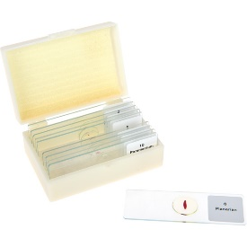
571116 | Zestaw preparatów mikroskopowych - preparaty zoologiczne | 1 | 199.90 | 199.90 | Zestawy preparatów mikroskopowych na szkiełkach o wym. 7,6 x 2,5 x 0,1 cm. Zestaw zawiera 30 preparatów: • Trzy typy bakterii • Krew • Żaba (rozmaz) • Jednokomórkowy organizm zwierzęcy • Dafnia, rozwielitka • Tętnica i żyła, przekrój poprzeczny • Oko złożone owada • Dżdżownica, przekrój poprzeczny • Dżdżownica, przekrój poprzeczny • Aparaty gębowe kilku owadów • Macica królika, przekrój • Neuron, cały • Skóra żaby, przekrój • Pijawka, przekrój poprzeczny • Jelito królika, przekrój • Glista (samica), przekrój • Tasiemiec • Mięsień szkieletowy, przekrój podłużny • Ogon szczura, przekrój podłużny • Skóra ptaka, przekrój • Wirki, przekrój poprzeczny • Rybia płetwa, przekrój podłużny • Trzy typy bakterii (rozmaz) • Płuca ptaka, przekrój • Kijanka, przekrój podłużny • Kijanka, przekrój poprzeczny • Nabłonek wielowarstwowy, przekrój poprzeczny • Wątroba żaby, przekrój • Mięsień sercowy (odizolowany), cały • Mięsień poprzecznie prążkowany (odizolowany), cały | 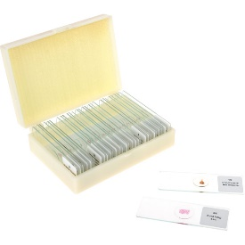
571122 | Zestaw preparatów biologicznych 50 szt. | 1 | 199.90 | 199.90 | Zestaw preparatów mikroskopowych zawierający 50 gotowych preparatów na szkiełkach o wym. 7,6 x 2,5 x 0,1 cm. Zestaw zawiera następujące preparaty: 1. Koniuszek korzenia 2. Wyka bób (korzeń) 3. Koniuszek łodygi 4. Łodyga dyni (przekrój podłużny) 5. Łodyga dyni (przekrój poprzeczny) 6. Łodyga kukurydzy (przekrój poprzeczny) 7. Łodyga kukurydzy (przekrój podłużny) 8. Łodyga słonecznika 9. Pień lipy (przekrój poprzeczny) 10. Pień lipy (przekrój podłużny) 11. Igła sosny 12. Liść bobu 13. Liść ligustru 14. Liść jaśminu 15. Pędzla (rodzaj grzyba) 16. Pączkujące drożdże 17. Czarna pleśń 18. Strzępek kropidlaka 19. Kolonia bakterii (pałeczek) 20. Skrętnica (rodzaj algi) 21. Toczek (rodzaj algi) 22. Ulothrix (rodzaj algi) 23. Trzęsidło (sinica) 24. Złotorost (porost) 25. Liść orlicy (paproć) 26. Przedrośle (gametofit) paproci z młodym sporofitem 27. Przedrośle (gametofit) paproci 28. Bulwa ziemniaka 29. Łodyga pelargonii 30. Pączek stokrotki 31. Liść figowca sprężystego 32. Skórka czosnku 33. Ziarno kukurydzy z bielmem 34. Sklereidy 35. Plazmodesma 36. Euglena 37. Pantofelek 38. Rozwielitka 39. Stułbia – morfologia 40. Stułbia – pączkowanie 41. Części aparatu gębowego komara 42. Części aparatu gębowego motyla 43. Części aparatu gębowego pszczoły miodnej 44. Tylne odnóże pszczoły miodnej 45. Mrówka (robotnica) 46. Wymaz krwi ludzkiej 47. Łuskowaty ludzki nabłonek w postaci wymazu 48. Mięsień szkieletowy człowieka 49. Nerw człowieka 50. Jajo żaby | 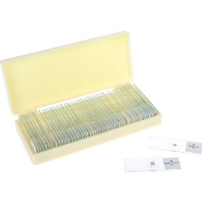
571135 | Mikroskop ręczny z podświetleniem | 1 | 39.90 | 39.90 | Podświetlany mikroskop, który po wyjęciu z podstawy służy jako ręczny mikroskop podświetlany (LED) z płynną regulacją ostrości. Umieszczony na podstawie umożliwia oglądanie preparatów mikroskopowych. Powiększenie (zoom): 20x...40x. Zasilanie bateryjne (3 x AG12). W komplecie podwójne szkiełko na preparat (wykonane z pleksi). • wym. 7 x 5,5 x 10 cm | 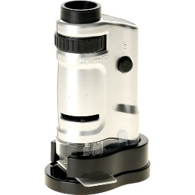
571177 | Model struktury liścia | 1 | 169.90 | 169.90 | Model przedstawiający strukturę liścia, ukazuje zarówno przekrój poprzeczny jak i podłużny. • wym. 42 x 13 x 41 cm | 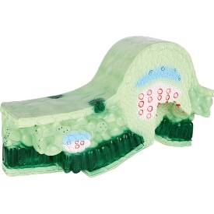
604258 | Model kwiatu | 1 | 159.90 | 159.90 | Model kwiatu wiśni wykonany z tworzywa sztucznego, umieszczony na podstawie. # wys. 22 cm # śr. 23 cm | 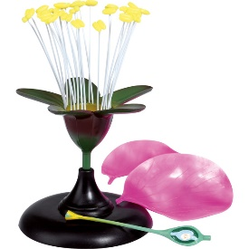
817003 | System roślin - plansza dydaktyczna | 1 | 49.90 | 49.90 | Plansza dydaktyczna drukowana na kartonie kredowym o gramaturze 250 g. Ofoliowana i wyposażona w listwy metalowe i zawieszkę. • wym. 70 x 100 cm | 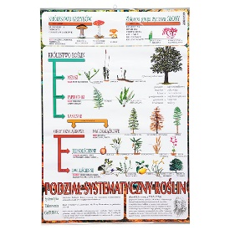
817030 | Plansza dydaktyczna - drzewa iglaste | 1 | 49.90 | 49.90 | Plansza dydaktyczna drukowana na kartonie kredowym o gramaturze 250 g. Ofoliowana i wyposażona w listwy metalowe i zawieszkę. • wym. 70 x 100 cm | 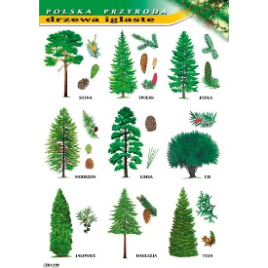
817031 | Plansza dydaktyczna - drzewa liściaste | 1 | 49.90 | 49.90 | Plansza dydaktyczna drukowana na kartonie kredowym o gramaturze 250 g. Ofoliowana i wyposażona w listwy metalowe i zawieszkę. • wym. 70 x 100 cm | 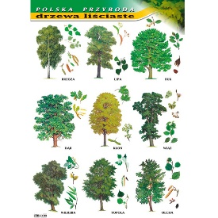
817032 | Plansza dydaktyczna - budowa kwiatu | 1 | 49.90 | 49.90 | Plansza dydaktyczna drukowana na kartonie kredowym o gramaturze 250 g. Ofoliowana i wyposażona w listwy metalowe i zawieszkę. • wym. 70 x 100 cm | 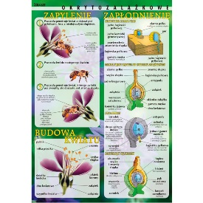
 |  |  |  | 3,501.60

